Kerület
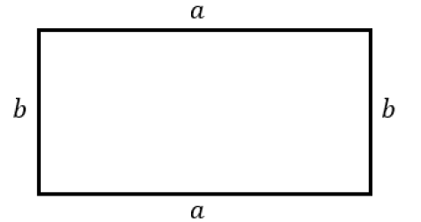
Téglalap kerülete
Egyik oldal (a) | Másik oldal (b) | Kerület | Jó a megoldás? | Helyes megoldás:
2 | 3 | 10 | Helyes a megoldás
5 | 6 | 20 | Nem jó a megoldás, jobb oldalon láthatod a megoldást | 22

Jelmagyarázat:
 | Ide kell beírni a téglalap oldalainak hosszát (mindegy melyik oldal melyik oszlopba kerül), mértékegységet nem kell beírni, csak a számokat
 | Ide kell beírni az eredményt (azt, ami a téglalap kerületeként kijött), ide is csak számot kell beírni, mértékegységet nem kell (ha az oldalak cm-ben voltak megadva, a kerület mértékegysége is cm lesz, ha dm-ben voltak, a kerület is dm lesz, és így tovább...)

Számok generálása 10-ig:
Egyik oldal (a) | Másik oldal (b)
9 | 7

Számok generálása 20-ig:
Egyik oldal (a) | Másik oldal (b)
5 | 7

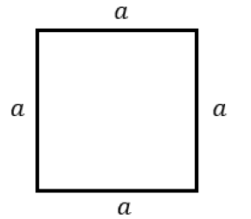
Négyzet kerülete
Oldal (a) | Kerület |  | Jó a megoldás? | Helyes megoldás:
5 | 20 |  | Helyes a megoldás
10 | 30 |  | Nem jó a megoldás, jobb oldalon láthatod a megoldást | 40

Jelmagyarázat:
 | Ide kell beírni a négyzet oldalának hosszát (mind a 4 oldal ugyanakkora, azért csak 1 oldal hosszát kell beírni), mértékegységet nem kell beírni, csak a számokat
 | Ide kell beírni az eredményt (azt, ami a négyzet kerületeként kijött), ide is csak számot kell beírni, mértékegységet nem kell (ha az oldal cm-ben volt megadva, a kerület mértékegysége is cm lesz, ha dm-ben volt, a kerület is dm lesz, és így tovább...)

Számok generálása 10-ig:
Oldal (a)
1

Számok generálása 20-ig:
Oldal (a)
6

